Durchführung
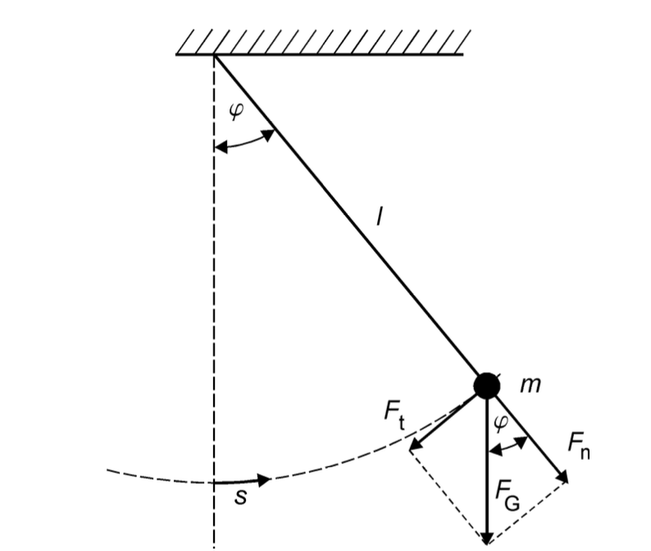
 |  |  |  | Modellbetrachtung des Fadenpendels als mathematische Fadenpendels
 |  |  |  | In diesen Modell gelten folgende Annahmen:
 |  |  |  | - | Vernachlässigung des Fadens und der ausgedehnte Körper wird als
 |  |  |  |  | Punktmasse betrachtet
 |  |  |  | - | Luftreibung wird vernachlässig
 |  |  |  | - | klein-Winkelannährung -> sin 𝜑 ≈ 𝜑

 |  |  |  | Für den Bogenmaß gilt: |  | s = l * 𝜑 (Bodenmaß) | 𝜑 = Auslenkwinkel
 |  |  |  |  |  |  | s = Bahnkurvenkoordinate
 |  |  |  |  |  |  | l = Fadenlänge

 |  |  |  | Bei kleinen Auslenkungen erhält man eine harmonische Schwingung, welches folgende Gleichung beschreiben kann:
 |  |  |  | welches folgende Gleichung beschreiben kann:

$$T= \frac{2π}{ω}=2π \sqrt{\frac{l}{g} }$$

 | Material

 | Faden
 | Kugel
 | Markierer für 𝜑 = 0
 | Winkelmesser
 | Stoppuhr
 | Stativ
 | Kleber?

 | Versuchsteil 1

- | Auslenkung des Pendels mit:
 |  | konstanten Fadenlänge
 |  | konstanten Winkel 𝜑

- | zehnmal die Zeit einer Periode messen -> jeweils am Punkt:
 |  | Nulldurchgang -> 𝜑 = 0
 |  | Umkehrpunkt -> 𝜑 = 𝜑0

- | Welche Messung für die Periodendauer T ist geeignet -> am Nulldurchgang oder Umkehrpunkt?

- | wie sehr beeinflussen die systematische Fehler das Ergebnis? -> Abschätzen
$$∆T_{i}= \sqrt{{\left(∆T_{stat.}\right)}^{2}+(∆T_{syst.})^2}$$

 | Versuchsteil 2

- | Für kleine Auslenkungen 𝜑 (in Bogenmaß) kann die kleinwinkelnäherung sin𝜑 ≈ 𝜑 gemacht werden, sodass folgende Bezihung gilt:
$$l∙ \frac{d^{2}φ}{dt^{2}}+g∙φ=0$$

- | Die Differntialgleichung kann folgenderweise gelöst werden :
$$φ= φ_{0} ∙sin⁡(ω ∙t+ ψ)$$
$$ω= \sqrt{\frac{g}{l}}$$
 |  |  | mit

 | Versuchsteil 3

- | gleiche Anfangsamplitude 𝜑0 für alle Messungen
-> | Periodenmessmethode wählen, die im Versuchsteil 1 als am besten ausgewertet wurde (Entweder die Zeit beim Nulldurchgang
 | oder am Umkehrpunkt messen)

- | Fadenlänge muss mit einer Messmethode bestimmt werden, dessen systematische Unsicherheit bekannt ist

- | Was ist eigtl mit: Um welche Länge l0,schätz wird das Pendel länger, wenn die Lage des Schwerpunktes abgeschätzt wird? Schätzen sie auch ∆l0,schätz ab.

 | 10 Perioden für 10 verschiedene Fadenlänge werden gemessen

Raw Data
Versuchsteil 1: statistische Messunsicherheit der Periodendauer

 | T in s am Nullpunkt | T in s am Umkehrpunkt |  |  |  | https://phyphox.org/de/experiment/fadenpendel/
1 | 1.2 | 2.1
2 | 1.1 | 2
3 | 1 | 1.9
4 | 0.9 | 1.9
5 | 1.2 | 1.9
6 | 1.2 | 2.1
7 | 1.1 | 2
8 | 0.9 | 2
9 | 1 | 1.8
10 | 1 | 1.9

Anfangsamplitude 𝜑0 in Grad
20

Versuchsteil 3: Variation der Fadenlänge

li in m | ∆li in mm | l0,schätz in m | ∆l0,schätz in m | Ti,10 in s | ∆Ti,sys
2 | 0.7 | 0.01 | 0.001 | 100.2
 |  |  |  | 100.1
 |  |  |  | 100.1
 |  |  |  | 100
 |  |  |  | 90.9
 |  |  |  | 90.9
 |  |  |  | 90.8
 |  |  |  | 90.9
 |  |  |  | 100.1
 |  |  |  | 100.2
1.9 | 0.68 | 0.01 | 0.001 | 90.8
1.8 | 0.66 | 0.01 | 0.001 | 80.6
1.7 | 0.64 | 0.01 | 0.001 | 70.5
1.6 | 0.62 | 0.01 | 0.001 | 60.4
1.5 | 0.6 | 0.01 | 0.001 | 50.6
1.4 | 0.58 | 0.01 | 0.001 | 40.3
1.3 | 0.56 | 0.01 | 0.001 | 30.2
1.2 | 0.54 | 0.01 | 0.001 | 20.3
1 | 0.5 | 0.01 | 0.001 | 10
 |  |  |  | 10.5
 |  |  |  | 10.4
 |  |  |  | 10.2
 |  |  |  | 10.1
 |  |  |  | 10.5
 |  |  |  | 10.4
 |  |  |  | 10.3
 |  |  |  | 10.2
 |  |  |  | 10.4

$$∆I_{i}=b ∙l+a$$
 | EG-Genauigkeitsklasse | a in mm | b in mm/m
 | I | 0.1 | 0.1
 | II | 0.3 | 0.2
 | III | 0.6 | 0.4

Anfangsamplitude 𝜑0 in Grad
20

